F02.CFG-Paths
V1 - nu luam in considerare ca 7->8 nu se poate intampla
 |  | VVSS, Info Romana, 2023-2024

F02. cautarea filmelor care au un anumit regizor (sau parti din numele regizorului).

F02. Covered source code |  |  | F02. Control Flow Graph (CFG) | F02. Cyclomatic Complexity (CC)
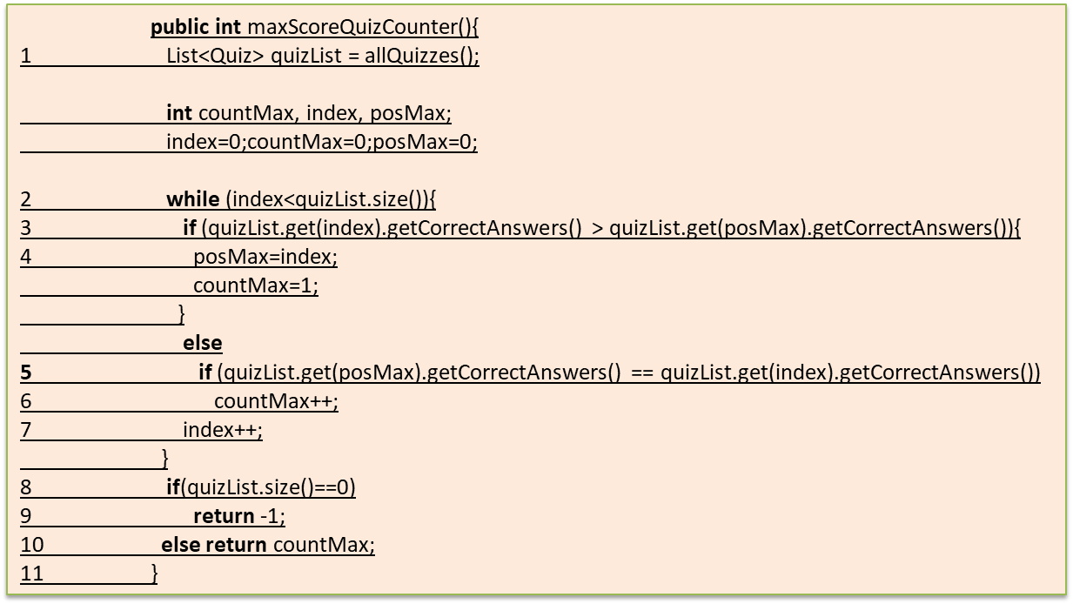
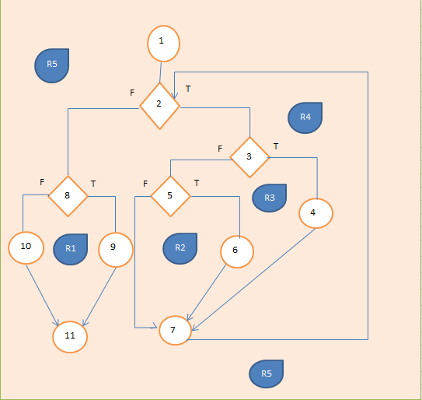
Nota - formula cu E-N+2P, P-exit nodes
Line No. | Source code |  | Se va insera CFG asociat codului sursa testat (poza, diagrama, etc.). | CC1 = No. of regions = |  | 5
Req02_L01 | … |  |  | CC2 = Edges - Nodes + 2 = |  | 5
Req02_L02 | … |  | <Req02 CFG > | CC3 = No. of Conditions + 1 = |  | 5
Req02_L03 | …
1
... | …
.. | … |  |  | F02. Individual Paths
... | …
 |  |  |  | Path No. | Path
 |  |  |  | F02_P01 | 1-2-3T-4F-6F-8-3T-4F-6T-7-13
 |  |  |  | F02_P02 | 1-2-3T-4F-6T-7-13
2
 |  |  |  | F02_P03 | 1-2-3T-4T-5-13
 |  |  |  | F02_P04 | 1-2-3F-9T-10-11-13
 |  |  |  | F02_P05 | 1-2-3F-9F-12-13
 |  |  |  | F02_P06 | 1-2-3T-4F-6F-8-3T-4T-5-13
 |  |  |  | F02_P07 | 1-2-3T-4F-6F-8-3F-9T-10-11-13
 |  |  |  | F02_P08
3
 |  |  |  | F02_P09

F
T

R3
9
4
R2

F
T
T
F

12
10
5
6

F
 |  | 1
 |  | 2
 |  | 3
T
 |  | 4,5
11
 |  | 6
R4
7
R1
8
 |  | 7
 |  | 8
 |  | 9

 |  | 10
 |  | 11

R5

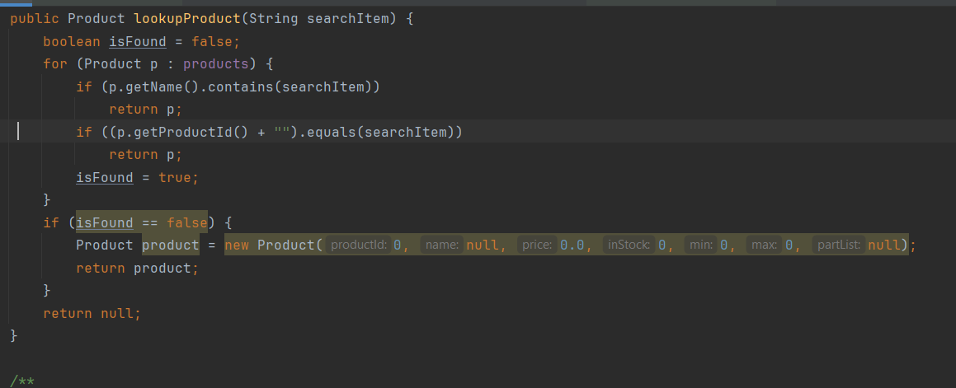
 |  | 1
13
 |  | 2

 |  | 3

 |  | 4

 |  | 5

 |  | 6

 |  | 7

 |  | 8

 |  | 9

 |  | 10

 |  | 11

 |  | 12

 |  | 13

F02.TCs
 |  |  | VVSS, Info Romana, 2023-2024

F02. cautarea filmelor care au un anumit regizor (sau parti din numele regizorului).

TC No. |  | Input | Output | Coverage
 | Input |  |  | Statement (sc) | Condition/ decision (dc, cc, dcc, mcc) |  |  |  |  |  |  |  |  |  | Path (apc) |  |  |  |  |  |  | Loop (lc)
 |  | … | … |  | p in Products |  | name contains |  | id equals |  | isFound==false |  |  |  | F02_P01 | F02_P02 | P03 | P04 | P05 | P06 | P07 | 0 | 1 | 2 | n-1 | n | n+1 | m<n
 | products |  |  |  | T | F | T | F | T | F | T | F | T | F
F02_TC01 | [P1,P2,P3] | Null | Error | 1-2-3T-4F-6F-8-3T-4F-6T-7-13 | x |  | ERR | ERR |  |  |  |  |  |  | 1 |  |  |  |  |  |  |  | x
F02_TC02 | [P1,P2,P3] | "abcdef" | Product(id=0) | 1-2-3F-9T-10-11-13 | x | x |  | x |  | x | x |  |  |  |  |  |  | 1 |  |  |  |  |  |  |  | x
F02_TC03 | [P1,P2,P3] | "Product 1" | Product(name="Product 1") | 1-2-3T-4T-5-13 | x |  | x |  |  | x |  | x |  |  |  |  | 1 |  |  |  |  |  | x |  |  |  |  | x
F02_TC04 | [] | "abcdef" | Null | 1-2-3F-9F-12-13 |  | x |  | x |  | x | x |  |  |  |  |  |  |  | 1 |  |  | x |  |  |  |  |  | x
F02_TC05 | [P1,P2,P3] | "1" | Product(name="Product") | 1-2-3T-4F-6T-7-13 | x |  |  | x | x |  |  | x |  |  |  | 1 |  |  |  |  |  |  |  | x | x |  |  | x
F02_TC06 | [P1,P2,P3] | "Product 2" | Product(name="Product 2") | 1-2-3T-4F-6F-8-3T-4T-5-13 | x |  | x | x |  | x |  |  |  |  |  |  |  |  |  | 1 |  |  |  | x | x |  |  | x
F02_TC07 | [P1,P2,P3] | "2" | Product(name="Product") | 1-2-3T-4F-6F-8-3T-4F-6T-7-13 | x |  |  | x | x |  |  |  |  |  | 1

 |  |  |  |  |  |  |  |  |  |  |  |  |  |  |  |  |  |  | P7 nu se poate atinge prin felul I ncare e scris codul
Nota - formula cu E-N+2P, P-exit nodes

1
 | products - lista entitati produs
 | P1-produs cu nume Produs 1
 | P2-produs cu nume Produs 2
 | P3-produs cu numeProdus 3

2

3
 |  |  |  |  |  |  |  |  |  |  |  |  |  |  |  |  |  |  |  | -10

F
T

R3
7
4
R2

F
T
T
F

10
8
5
6

9
R4
R1

11

